关系图
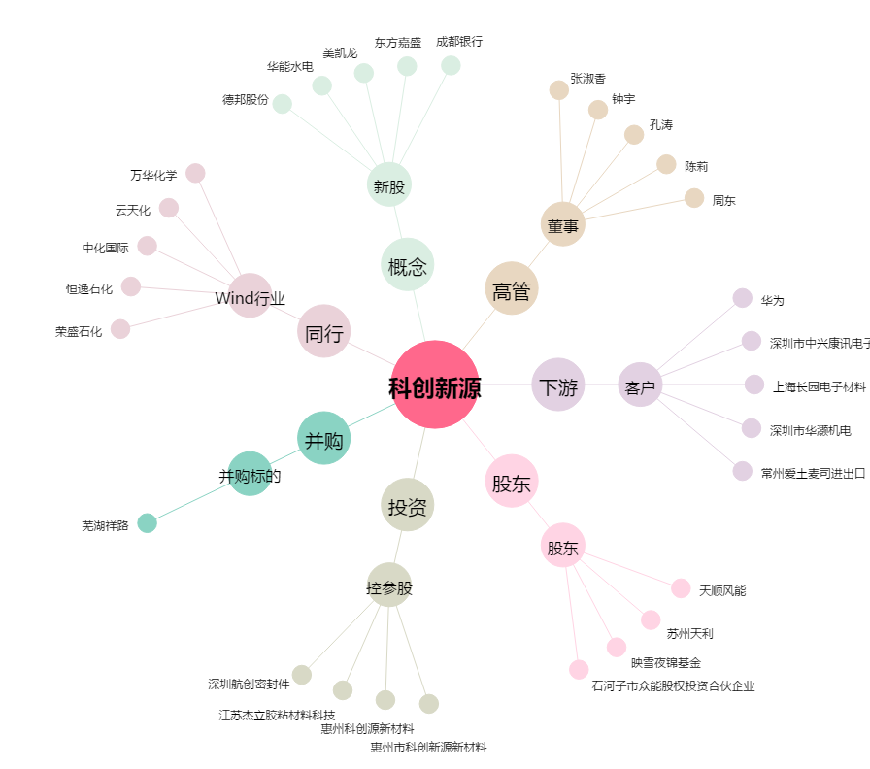
科创新源[300731.SZ] - 关系概览图

